상품제안서
9구 LED후레쉬 | 상품코드: F11043

 |  |  |  |  |  | 02-412-0044 | www.easy1.co.kr
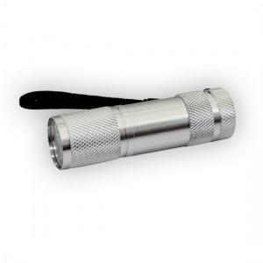

【상세/제작정보】 | 다른 후레쉬에 비해 작은 크기로 간편하고 편리하게 이용할 수 있습니다

【인쇄/포장옵션】 | 레이저 / 포장지포장

【공급단가】 | 수량 | 100~ | 500~ | 1,000~ | 3,000~
*VAT별도 | 단가 | 2,570원 | 2,470원 | 2,380원 | 2,280원

【상품 URL】 | https://dev.easy1.co.kr:443/src/goods_detail.php?gdno=11043

